行政事業レビューシート
 |  |  |  |  |  |  |  |  |  |  |  |  |  |  |  |  |  |  | 事業番号 |  |  |  |  | 0205
平成２９年度行政事業レビューシート |  |  |  |  |  |  |  |  |  |  |  |  |  |  |  |  |  | （ | 国土交通省 |  |  |  |  |  |  |  | ）
事業名 |  |  | 巡視船艇の運航に関する経費 |  |  |  |  |  |  |  | 担当部局庁 |  |  |  | 海上保安庁装備技術部 |  |  |  |  |  |  | 作成責任者
事業開始年度 |  |  | 昭和２３年度 |  |  | 事業終了 （予定）年度 |  |  | 終了予定なし |  | 担当課室 |  |  |  | 船舶課 |  |  |  |  |  |  | 課長 矢頭 康彦
会計区分 |  |  | 一般会計
根拠法令 （具体的な 条項も記載） |  |  | 海上保安庁法第5条第1項第29号 |  |  |  |  |  |  |  | 関係する計画、通知等 |  |  |  | -
主要政策・施策 |  |  | 海洋政策 |  |  |  |  |  |  |  | 主要経費 |  |  |  | その他の事項経費
事業の目的 （目指す姿を簡潔に。3行程度以内） |  |  | 当事業は、海上保安庁法第２条第１項に定める任務である海上の安全及び治安の確保を図るために行う法令の海上における励行、海難救助、海上における犯人の捜査及び逮捕等の事務を遂行するために使用する、巡視船艇の運航を目的とする。
事業概要 （5行程度以内。別添可） |  |  | 海上保安庁は、海難救助、犯罪の予防及び鎮圧、海上防災、海上交通安全、海洋汚染防止等に係る業務を24時間365日行っているが、さらにこのような業務に加え、近年、不審船対応、テロ対策、尖閣諸島等における領海警備、海洋権益の保全に関する業務にも対応することが必要となっている。さらに、東日本大震災においても、海難船舶・行方不明者捜索救助、救援物資・人員等の緊急輸送、航路障害物等の曳航除去、航行禁止区域指導警戒、被災地での給水・給油活動等の災害対応業務を行ってきたところである。 これら質的・量的に拡大している業務を適確に遂行するためには、そのための枢要なアセットである巡視船艇等を適正に維持するとともに、運航に必要な燃料を確保することが必要不可欠であるところ、法定整備を始めとする各種整備や修繕を行っているほか、海難救助やしょう戒活動等を実施するための燃料の供給等を行っている。 ※【参考】海上保安庁法第４条 海上保安庁の船舶及び航空機は、航路標識を維持し、水路測量及び海象観測を行い、海上における治安を維持し、遭難船員に援助を与え、又は海難に際し人命及び財産を保護するのに適当な構造、設備及び性能を有する船舶及び航空機でなければならない。
実施方法 |  |  | 直接実施
予算額・ 執行額 （単位:百万円） |  |  |  |  |  |  | 26年度 |  |  | 27年度 |  |  |  | 28年度 |  |  |  |  |  | 29年度 |  |  | 30年度要求
 |  |  | 予算の状況 | 当初予算 |  |  | 26,510 |  |  | 30,298 |  |  |  | 23,854 |  |  |  |  |  | 25,033 |  |  | 30,064
 |  |  |  | 補正予算 |  |  | 4,320 |  |  | - |  |  |  | -
 |  |  |  | 前年度から繰越し |  |  | 1,494 |  |  | - |  |  |  | - |  |  |  |  |  | -
 |  |  |  | 翌年度へ繰越し |  |  | - |  |  | - |  |  |  | -
 |  |  |  | 予備費等 |  |  | - |  |  | - |  |  |  | -
 |  |  |  | 計 |  |  | 32,324 |  |  | 30,298 |  |  |  | 23,854 |  |  |  |  |  | 25,033 |  |  | 30,064
 |  |  | 執行額 |  |  |  | 32,202 |  |  | 30,177 |  |  |  | 23,694
 |  |  | 執行率（％） |  |  |  | 100% |  |  | 100% |  |  |  | 99%
 |  |  | 当初予算＋補正予算に対する執行額の割合（％） |  |  |  | 104% |  |  | 100% |  |  |  | 99%
平成29・30年度 予算内訳 （単位：百万円） |  |  | 歳出予算目 |  |  |  | 29年度当初予算 |  |  | 30年度要求 |  |  |  | 主な増減理由
 |  |  | 航空機及船舶運航費 |  |  |  | 25,033 |  |  | 30,064 |  |  |  | 「新しい日本のための優先課題推進枠」2,003 巡視船艇の就役等に伴う増

 |  |  | その他 |  |  |  | 0 |  |  | 0
 |  |  | 計 |  |  |  | 25,033 |  |  | 30,064
成果目標及び 成果実績 （アウトカム） |  |  | 定量的な成果目標 |  |  |  | 成果指標 |  |  |  |  | 単位 |  |  | 26年度 |  |  | 27年度 |  |  | 28年度 | 中間目標 |  |  | 目標最終年度
 |  |  |  |  |  |  |  |  |  |  |  |  |  |  |  |  |  |  |  |  |  | - |  | 年度 | - | 年度
 |  |  | 海難事故における要救助率95%を維持する。 |  |  |  | 要救助海難の救助率 |  |  |  | 成果実績 | ％ |  |  | 95 |  |  | 97 |  |  | 95 | - |  |  | -
 |  |  |  |  |  |  |  |  |  |  | 目標値 | ％ |  |  | 95 |  |  | 95 |  |  | 95 | - |  |  | -
 |  |  |  |  |  |  |  |  |  |  | 達成度 | ％ |  |  | 100 |  |  | 102 |  |  | 100 | - |  |  | -
根拠として用いた 統計・データ名 （出典） |  |  | 海上保安庁ホームページ「海の事故情報（平成28年海難の現況と対策）」

活動指標及び 活動実績 （アウトプット） |  |  | 活動指標 |  |  |  |  |  |  |  |  | 単位 |  |  | 26年度 |  |  | 27年度 |  |  | 28年度 | 29年度 活動見込 |  |  | 30年度 活動見込
 |  |  | 巡視船艇等の燃料供給 |  |  |  |  |  |  |  | 活動実績 | 万KL |  |  | 14 |  |  | 14 |  |  | 16 | - |  |  | -
 |  |  |  |  |  |  |  |  |  |  | 当初見込み | 万KL |  |  | 14 |  |  | 13 |  |  | 13 | 16 |  |  | -
単位当たり コスト |  |  | 算出根拠 |  |  |  |  |  |  |  |  | 単位 |  |  | 26年度 |  |  | 27年度 |  |  | 28年度 | 29年度活動見込
 |  |  | 巡視船艇等の運航に関する経費の執行額／巡視船艇等の隻数 |  |  |  |  |  |  |  | 単位当たり コスト | 百万円/隻 |  |  | 71 |  |  | 67 |  |  | 52 | -
 |  |  |  |  |  |  |  |  |  |  | 計算式 | 百万円/隻 |  |  | 32,202/455 |  |  | 30,177/452 |  |  | 23,694/455 | -
政策評価、経済・財政再生アクション・プログラムとの関係 | 政策評価 | 政策 | 5 安全で安心できる交通の確保、治安・生活安全の確保
 |  | 施策 | 18 船舶交通の安全と海上の治安を確保する
 |  | 測定指標 | 定量的指標 |  |  |  |  |  |  |  |  | 単位 |  |  | 26年度 |  |  | 27年度 |  |  | 28年度 | 中間目標 |  |  | 目標年度
 |  |  |  |  |  |  |  |  |  |  |  |  |  |  |  |  |  |  |  |  |  | - |  | 年度 | - | 年度
 |  |  | 要救助海難の救助率 |  |  |  |  |  |  |  | 実績値 | ％ |  |  | 95 |  |  | 97 |  |  | 95 | - |  |  | -
 |  |  |  |  |  |  |  |  |  |  | 目標値 | ％ |  |  | 95 |  |  | 95 |  |  | 95 | - |  |  | -

 |  | 本事業の成果と上位施策・測定指標との関係
 |  | 海上保安業務は、巡視船艇、航空機、陸上部署が相互に連携して我が国の広大な管轄海域を昼夜を分かたずカバーすること等により効果があがるものであり、個別の船艇、航空機、陸上施設の整備と結び付けて効果を把握することは困難であることから、現在、巡視船艇・航空機の整備を含む海上保安体制の整備について、要救助海難の救助率という指標を本事業の成果の一つとしている。

事業所管部局による点検・改善
 | 項 目 |  |  |  |  |  |  |  |  |  |  |  |  | 評 価 |  | 評価に関する説明
国費投入の必要性 | 事業の目的は国民や社会のニーズを的確に反映しているか。 |  |  |  |  |  |  |  |  |  |  |  |  | ○ |  | 本事業は質的・量的に拡大する海上保安業務を遂行する上で必要となる巡視船艇等の修繕、燃料の供給等を行い、巡視船艇等の運航を適正に維持するものであり、国が実施しなければならず、かつ、優先度が高い。
 | 地方自治体、民間等に委ねることができない事業なのか。 |  |  |  |  |  |  |  |  |  |  |  |  | ○ |  | 同上
 | 政策目的の達成手段として必要かつ適切な事業か。政策体系の中で優先度の高い事業か。 |  |  |  |  |  |  |  |  |  |  |  |  | ○ |  | 同上
事業の効率性 | 競争性が確保されているなど支出先の選定は妥当か。 |  |  |  |  |  |  |  |  |  |  |  |  | ○ |  | 巡視船艇等の修繕については、秘匿性の高い工事等を除いて、一般競争入札や公募型随意契約としている。 主機関・発電機に対応する事業者は国内に複数あるものの舶用に対応可能な事業者は限定されており、入札を行った際に1者しか応札がなかった。
...
 |  |  | 517 |  |  |  |  | 平成23年度 |  | 495、23補-063 |  |  |  |  |  | 平成24年度 |  |  |  |  | 540
 |  |  | 206 |  |  |  |  | 平成26年度 |  | 199 |  |  |  |  |  | 平成27年度 |  |  |  |  | 203
 |  |  | 214
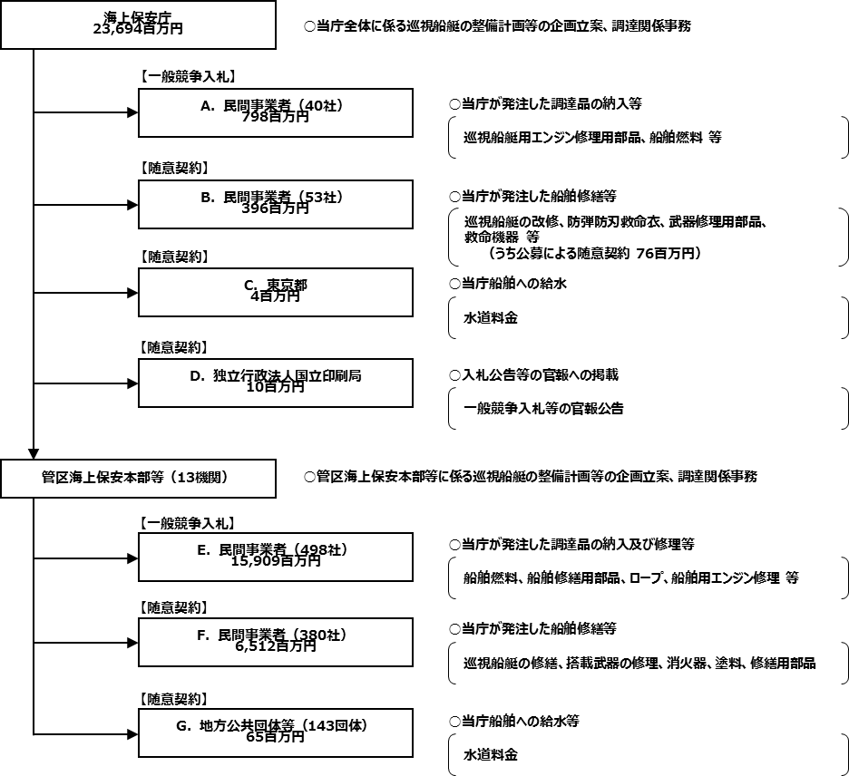
 |  |  | ※平成28年度実績を記入。執行実績がない新規事業、新規要求事業については現時点で予定やイメージを記入。

【随意契約】
巡視船艇の修繕等については、仕様書や図面に国の行為を秘密にする必要がある事項が含まれており、仮に一般競争入札として広告した場合、性能や機能を記載した仕様書・図面などが公となり、海上保安庁の業務に支障を来すため、会計法、予算決算及び会計令、国の物品等又は特定役務の調達手続の特例を定める政令により、国の行為を秘密にする必要があるものとして随意契約によっているが、情報の管理とともに、契約時における競争性を確保することも重要なため、国の行為を秘密にする必要がある場合であっても、可能な限り公募による契約を行い、契約時における競争性を確保している。
また、船艇がドックにおいて定期検査の結果、追加の修理を行う必要が生じた場合、別の業者と契約し、当該業者のドックに移動して追加修理を行うことは経済的ではなく、かつ、工期が余分にかかることから、会計法により競争に付することが認められる場合に該当するものとして、当初のドックと随意契約を行っている。
なお、契約金額が少額である場合も同様に随意契約によっているが、なるべく２者以上から見積書を徴し、契約を行っている。
（国の行為を秘密にする必要がある事項）
○ 巡視船艇の性能、構造、強度等の情報
○ 武器の性能、機能、保管場所等の情報
○ 監視装置の性能や機能等の情報
（参考）
「会計法」
第二十九条の三 契約担当官及び支出負担行為担当官（以下「契約担当官等」という。）は、売買、貸借、請負その他の契約を締結する場合
においては、第三項及び第四項に規定する場合を除き、公告して申込みをさせることにより競争に付さなければならない。
(中略)
四 契約の性質又は目的が競争を許さない場合、緊急の必要により競争に付することができない場合及び競争に付することが
不利と認められる場合においては、政令の定めるところにより、随意契約によるものとする。
五 契約に係る予定価格が少額である場合その他政令で定める場合においては、第一項及び第三項の規定にかかわらず、
政令の定めるところにより、指名競争に付し又は随意契約によることができる。
「予算決算及び会計令」
（随意契約によることができる場合）
第九十九条 会計法第二十九条の三第五項の規定により随意契約によることができる場合は、次に掲げる場合とする。
一 国の行為を秘密にする必要があるとき。
二 予定価格が二百五十万円を超えない工事又は製造をさせるとき。
三 予定価格が百六十万円を超えない財産を買い入れるとき。
（中略）
七 工事又は製造の請負、財産の売買及び物品の貸借以外の契約でその予定価格が百万円を超えないものをするとき。
（見積書の徴取）
第九十九条の六 契約担当官等は、随意契約によろうとするときは、なるべく二人以上の者から見積書を徴さなければならない。
「国の物品等又は特定役務の調達手続の特例を定める政令」
第三条 この政令は、国の締結する調達契約であつて、当該調達契約に係る予定価格（中略）が財務大臣の定める区分に応じ
財務大臣の定める額以上の額であるものに関する事務について適用する。ただし、次に掲げる調達契約に関する事務に
ついては、この限りでない。
（中略）
三 物品等の調達契約（防衛省に関する経費によるものを除く。）又は特定役務の調達契約であつて、当該調達契約に係る
国の行為を秘密にする必要があるもの
※ 財務大臣の定める区分に応じ財務大臣の定める額（平成28・29年度の金額）
○ 一般物品又は特定役務
1,600万円以上

 |  |  | A.新東亜交易株式会社 |  |  |  |  |  |  |  |  |  | B.株式会社日本製鋼所
 |  |  | 費 目 |  | 使 途 |  |  |  |  |  | 金 額 (百万円） |  | 費 目 |  |  |  | 使 途 |  |  |  |  |  |  |  | 金 額 (百万円）
 |  |  | 消耗品費 |  | 交換部品キット等買入 |  |  |  |  |  | 91 |  | 雑役務費 |  |  |  | 巡視船しきしま武器定期整備 |  |  |  |  |  |  |  | 75
 |  |  |  |  |  |  |  |  |  |  |  |  | 雑役務費 |  |  |  | 巡視船くにがみ武器定期整備 |  |  |  |  |  |  |  | 32
 |  |  |  |  |  |  |  |  |  |  |  |  | 雑役務費 |  |  |  | 巡視船いしがき武器定期整備 |  |  |  |  |  |  |  | 31
 |  |  |  |  |  |  |  |  |  |  |  |  | 雑役務費 |  |  |  | 巡視船しれとこ武器定期整備 |  |  |  |  |  |  |  | 29
 |  |  |  |  |  |  |  |  |  |  |  |  | 雑役務費 |  |  |  | 巡視船しもきた武器定期整備 |  |  |  |  |  |  |  | 29
 |  |  |  |  |  |  |  |  |  |  |  |  | 消耗品費 |  |  |  | 武器部品 |  |  |  |  |  |  |  | 0
...

